portfolio
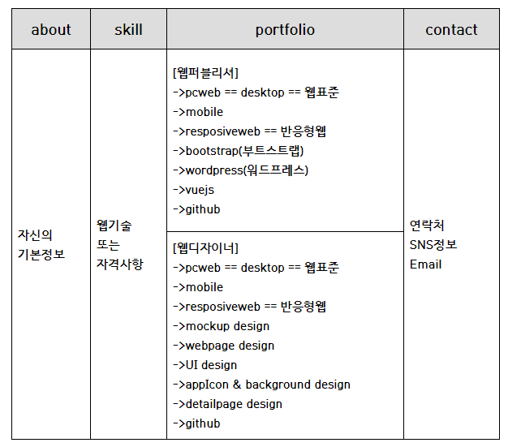

 | 일의 우선순위
 | 20.07.29 | 에터미 페이지 각각의 소스 가져오기

포트폴리오템플릿모음
http://365psd.com
https://all-free-download.com/free-website-templates/
https://templated.co/
https://themewagon.com/theme_tag/free/
https://bootstrapthemes.co/items/free-bootstrap-templates/

참고사이트
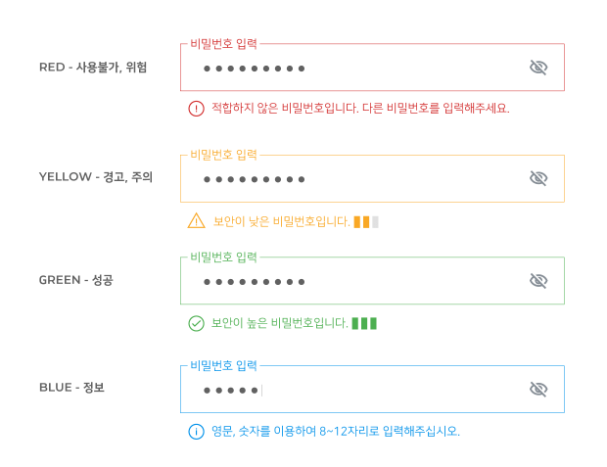
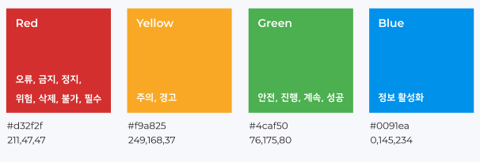
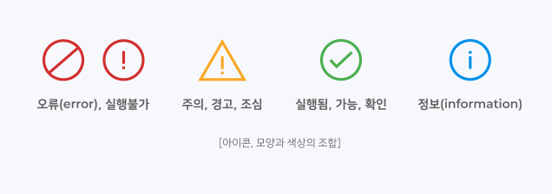
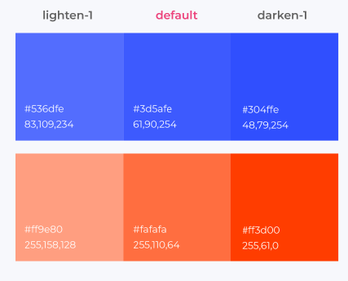
컬러가이드 | http://styleguide.co.kr/content/color/brand-color.php |  |  | mouse hover
 |  |  |  | interaction color | primary color | secondary color
 | 인터랙션 컬러(interaction color) |  |  | lighten - 1 | default color
 | 인터렉션컬러는 디폴트컬러에서 1~2톤 밝고 | lighten color | 1 | #536dfe | #3d5afe | #ff6e40
 | 어두운 컬러를 사용하는 것을 제안합니다. | darken color | 1
 | 명도와 채도의 단계를 더 크게 두어 사용할 수도 있습니다.

